桩的抗倾覆验算
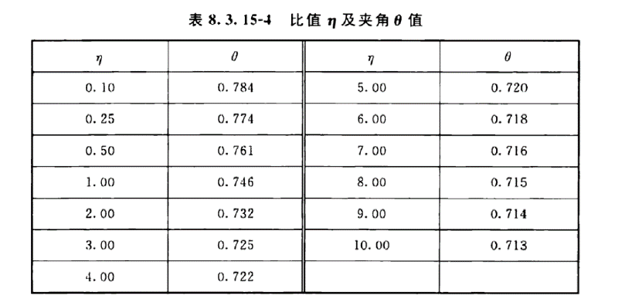

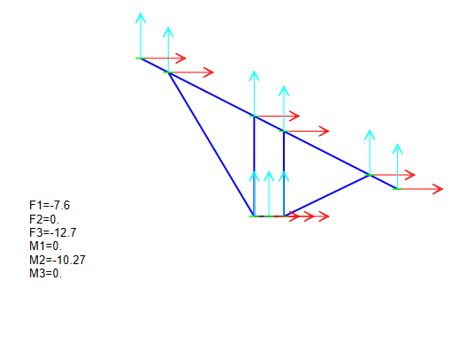

 |  |  |  |  |  | 98

桩的水平抗力计算 |  | 黄色为要填的项目

桩埋深 | 2.5 | 桩伸出地面 | 1 | 桩长 | 13.5 | 桩直径 | 0.3
加权平均重度 | 19 | 查表（光伏支架结构设计规程）p32-36
内摩擦角 | 23 | 查表
外摩擦角 | 43.275744087
土的侧压力系数 | 0.38 | 查表(可通过计算得出)
空间增大系数 | 1.494691651
计算宽度 | 0.44840749529
桩顶水平作用力距设计地面高度与微型桩基础的埋置深度比值 | 0.4
地基压力扩散线与垂直线的夹角 | 0.761 | 查表 | 0.7432 | 大于2小于3
摩阻系数 | 25.299837226 |  | 0.7544 | 大于1小于2
水平抗力 | 11.984494109 |  |  |  |  |  | 1.6197751905
 |  |  |  |  |  |  | 45

螺旋钢管桩
桩身参数 |  |  |  | 土层参数 | 土层厚度 | 侧阻力标准值 | 端阻力标准值 | 抗拔系数
桩径（管径）/m | 0.076 |  |  | 土层1 | 0.6 | 20 | 200 | 0.7
叶片直径/m | 0.17 |  |  | 土层2
桩长/m | 1.7
桩尖长/m | 0.15
叶片间距/m | 0.6
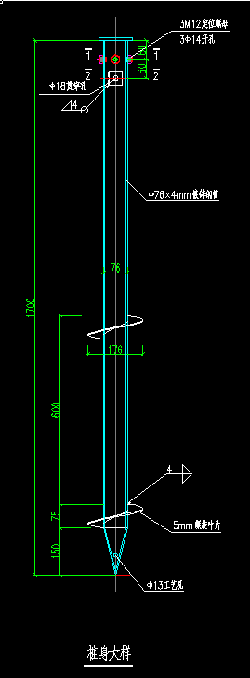
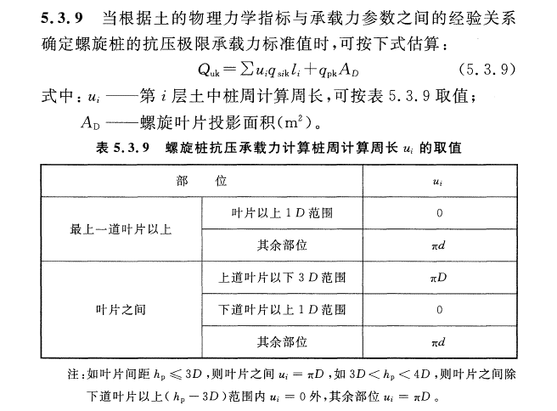
上叶片到桩顶的距离 | 0.875
下叶片到桩顶的距离 | 1.475

抗压承载力计算
选用的周长计算公式 | 不满足 | 满足 | 不满足
周长（πd） | 0.23864 | 0.23864 | 0.23864
上叶片到桩顶有效长度 | 0.705 | 0.705 | 0.705
下叶片到桩底有效长度 | 0.075 | 0.075 | 0.075
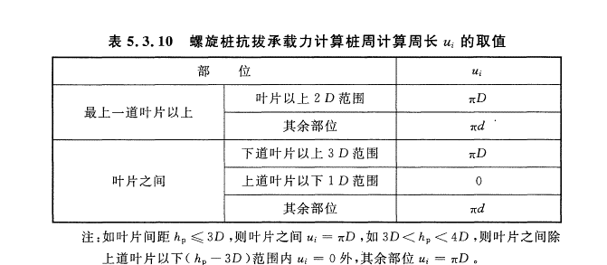
中间叶片之间的长度 |  |  | -0.08
周长（πD） | 0.5338 | 0.5338 | 0.5338
中间叶片之间的长度 | 0.6 | 0.51 | 0.51
总极限侧阻力标准值 | 10.128384 | 9.167544 | 8.78572
总极限端阻力标准值 | 4.5373 | 4.5373 | 4.5373
极限抗压承载力标准值 | 14.665684 | 13.704844 | 13.32302
抗压承载力特征值 | 7.332842 | 6.852422 | 6.66151

抗拔承载力计算
选用的周长计算公式 | 不满足 | 满足 | 不满足
周长（πd） | 0.23864 | 0.23864 | 0.23864
上叶片到桩顶有效长度 | 0.535 | 0.535 | 0.535
下叶片到桩底有效长度 | 0.075 | 0.075 | 0.075
中间叶片之间的长度 |  |  | -0.08
周长（πD） | 0.5338 | 0.5338 | 0.5338
上叶片到桩顶有效长度 | 0.34 | 0.34 | 0.34
中间叶片之间的长度 | 0.6 | 0.51 | 0.51
总极限侧阻力标准值 | 9.0627936 | 8.3902056 | 8.1229288
抗压承载力特征值 | 4.5313968 | 4.1951028 | 4.0614644

抗压承载力特征值
抗拔承载力特征值

土层1的位置 | 上叶片以上
位于上叶片以上侧阻 | 3.364824
位于上下叶片中侧阻
位于下叶片到桩尖侧阻
位于桩尖以下侧阻

